Sheet1
Hướng dẫn publish và deploy website

 | Tải file zip dự án về máy server
 | Trong đường dẫn E: tạo 1 thư mục mới để lưu lại code
 | Extract file zip tại thư mục vừa tạo

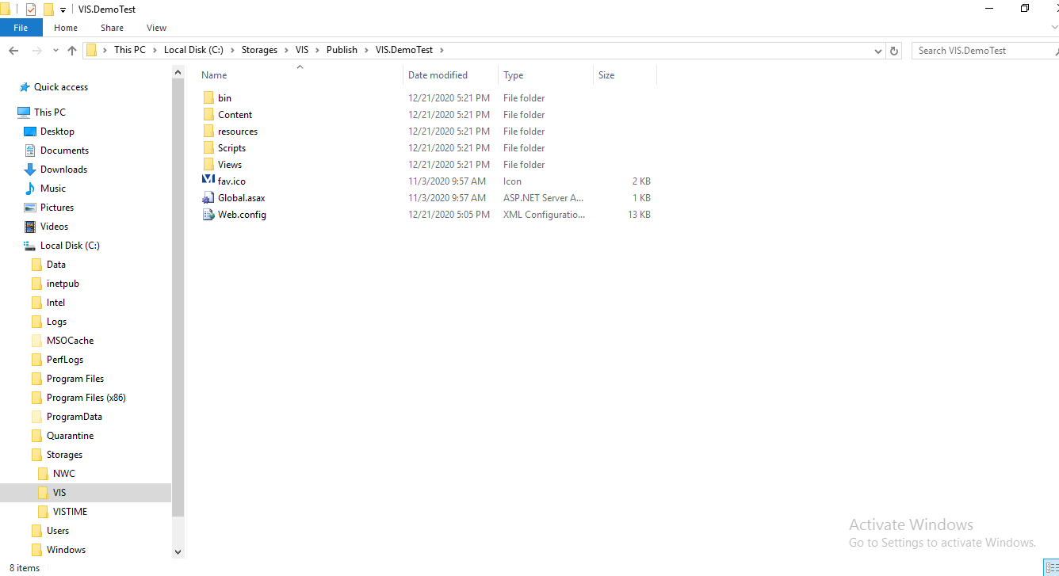

 | Với những máy ở local : 192.168.100.17 và những server khác phải đổi lại đường truyền cho dataString trong file Web.config
 | (Có thể tham khảo ví dụ bên dưới)

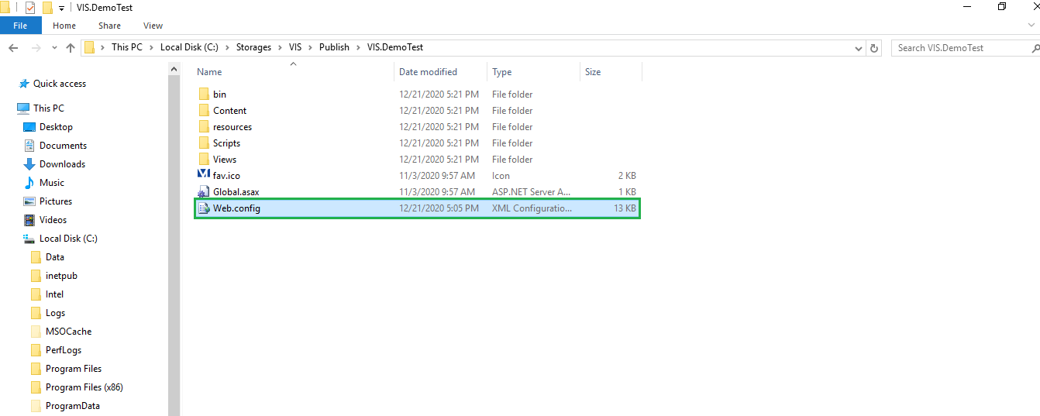

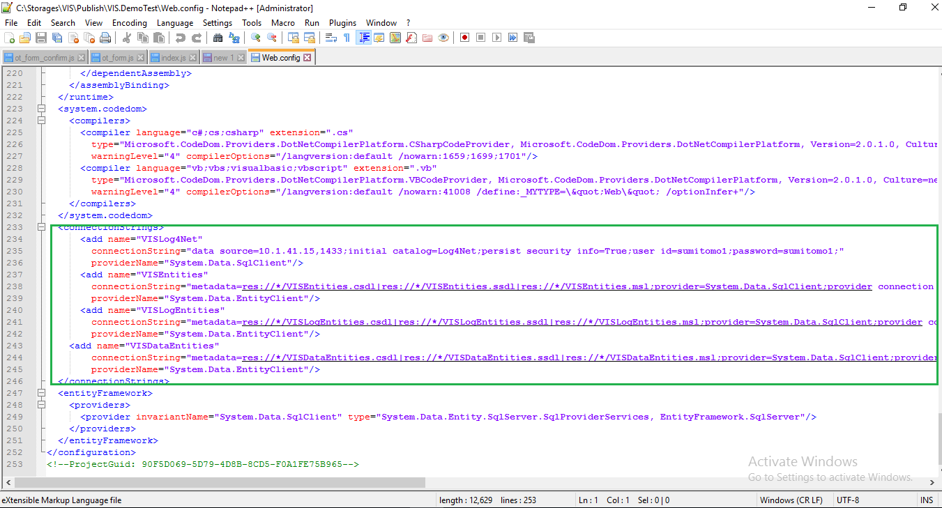

 | Thay đổi đường dẫn data source tương ứng với từng địa chỉ máy server. Ví dụ:
 |  | Server 192.168.100.17 : chuyển data source thành (local)
 |  |  | <add name="VISLog4Net" connectionString="data source=(local)\SQLEXPRESS;initial catalog=Log4Net;persist security info=True;user id=sa;password=vietis@123;" providerName="System.Data.SqlClient" />

 | Mở Internet Information Service(IIS) Manager

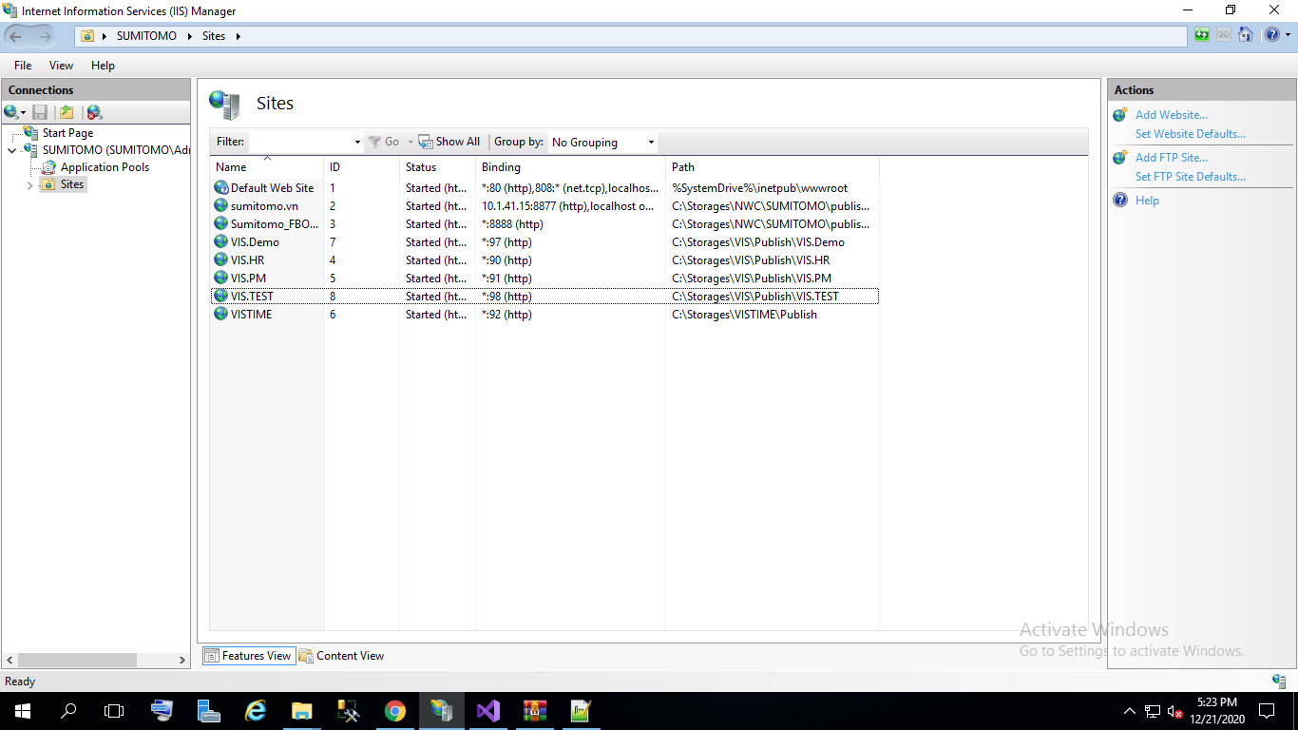

 | Click chuột phải vào Sites chọn add Website

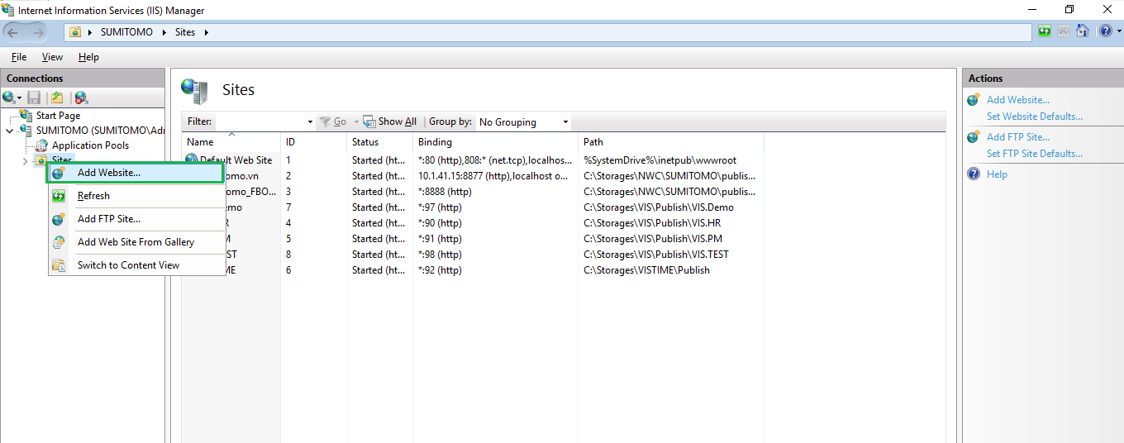

 | Điền vào thông tin cho website

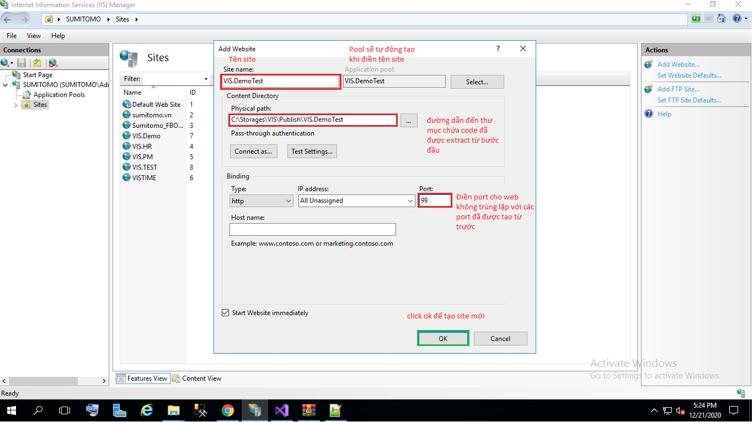

 | Website mới được tạo và có thể chạy thử trên mạng

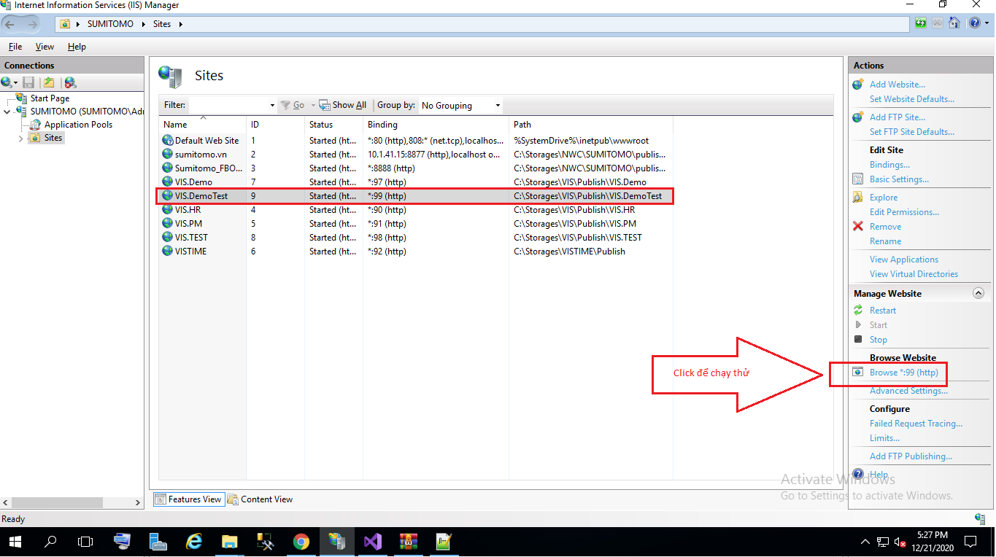

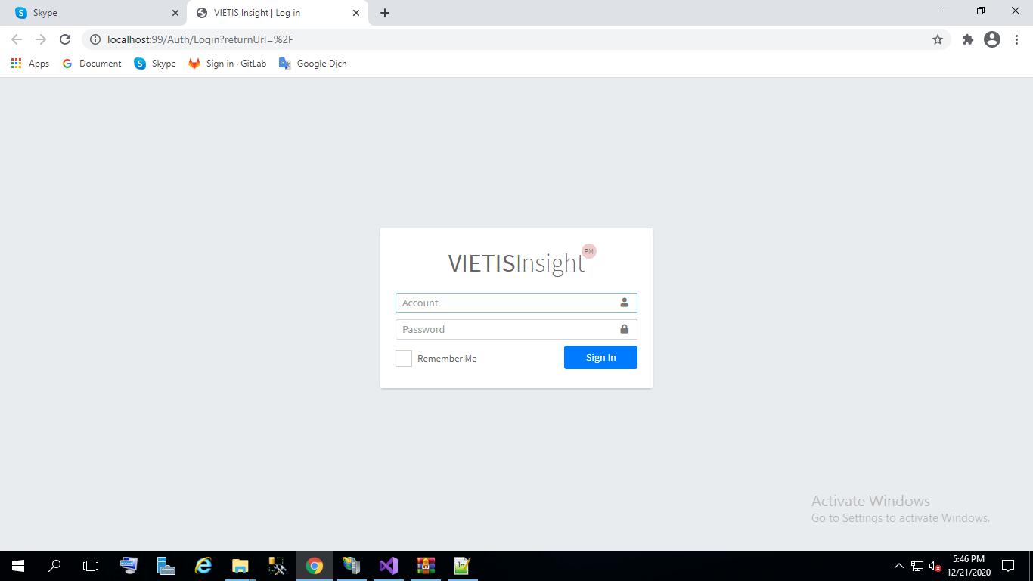

 | Với việc update web đã được public thì chỉ cần thay đổi source code trong folder chứa code deploy

 | VIS.HR và VIS.PM deploy làm tương tự như bên trên

